Tabell
 |  |  |  | 2691 | Antal garndøgn | 2023 | Oppsummering 2014-2023

 | SUM TOTAL |  |  |  | 331
 |  |  |  |  |  |  | Årstal | Antal fisk | Garndøgn | Prosent Aure | Prosent Røyr
 |  |  |  |  |  |  | 2014 | 3872 | 170 | 24 | 76
 |  |  |  |  |  |  | 2015 | 11344 | 953 | 30 | 70
 |  |  |  |  |  |  | 2016 | 2826 | 602 | 59 | 41
Dato | Antal garn | Ansvarleg | Antal fisk Røyr Aure | Sum antal fisk | Antal fisk pr garn | Kommentar | 2017 | 1980 | 283 | 67 | 33
 |  |  |  |  |  |  | 2018 | 4422 | 344 | 60 | 40
. |  |  |  |  |  |  | 2019 | 5618 | 400 | 55 | 45
2023-06-03 | 29 | Ola/Britt | 40 | 169 | 5.8 | Nordsida inste vatnet | 2020 | 6202 | 291 | 46 | 54
 |  |  | 129 |  |  |  | 2021 | 6042 | 394 | 72 | 28
2023-06-10 | 49 | Dugnad | 134 | 282 | 5.8 | Sørsida | 2022 | 8066 | 573 | 57 | 43
 |  |  | 148 |  |  |  | 2023 | 2691 | 331 | 53 | 47
2023-06-11 | 49 | Dugnad | 72 | 302 | 6.2 | Nordsida | Sum | 53063 | 4341 | 55 | 45
Antal fisk og garndøgn
 |  |  | 230
2023-07-21 | 4 | Ståle Ims | 9 | 45 | 11.3 | Nordsida
 |  |  | 36
2023-07-23 | 4 | Ståle Ims | 24 | 30 | 7.5 | Sørsida
 |  |  | 6
2023-07-26 | 4 | Ståle Ims | 7 | 33 | 8.3 | Nordsida
 |  |  | 26
2023-07-27 | 4 | Ståle Ims | 9 | 34 | 8.5 | Nordsida
 |  |  | 25
2023-08-15 | 8 | Ola/Britt | 2 | 32 | 4.0 | Inste vatnet
 |  |  | 30
2023-07-15 | 10 | Andre (stipulert | 10 | 40 | 4.0 | Yste vatnet
 |  |  | 30
2023-10-14 | 100 | Ingebrigt+dugnad | 597 | 1058 | 10.6 | Sørsida yste vatnet og nordsida inste vatnet
 |  |  | 461
2023-10-15 | 70 | Ingebrigt+dugnad | 357 | 666 | 9.5 | Sørsida yste vatnet og nordsida yste vatnet
 |  |  | 309

Prosentfordeling Aure/Røyr
 | Prosent Aure | 31 | 69 | Prosent Røyr
2014 | 24 |  |  | 76
2015 | 30 |  |  | 70
2016 | 59 |  |  | 41
2017 | 67 |  |  | 33
2018 | 60 |  |  | 40
2019 | 55 |  |  | 45
2020 | 46 |  |  | 54
2021 | 72 |  |  | 28
2022 | 57 |  |  | 43
2023 | 53 |  |  | 47

Kart
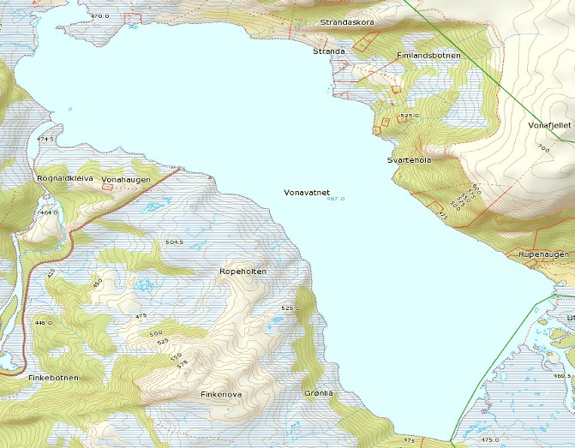
Huushytta
Yste Klopstadhytta

Ura

Holmen
Nordheimhytta

Leite
Leitesteinen

Måsesteinen

Yste Grønelia
Lisjeelva
Granden

Storeelva

Ura

